상품제안서
클래식 레더 명함지갑 | 상품코드: F11498

 |  |  |  |  |  |  | 02-412-0044 | www.easy1.co.kr
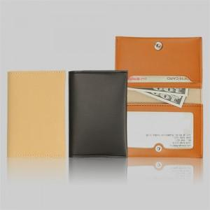

【상세/제작정보】 | 2면이상 인쇄시 판비, 인쇄비 별도 문의

【인쇄/포장옵션】 | 불박 / 포장지포장

【공급단가】 | 수량 | 100~ | 500~ | 1,000~ | 2,000~ | 3,000~
*VAT별도 | 단가 | 3,780원 | 3,640원 | 3,500원 | 3,360원 | 3,270원

【상품 URL】 | https://dev.easy1.co.kr:443/src/goods_detail.php?gdno=11498

